상품제안서
카드형 병따개, 메탈 병따개, 스텐 오프너 | 상품코드: F28075

 |  |  |  |  |  |  | 02-412-0044 | www.easy1.co.kr
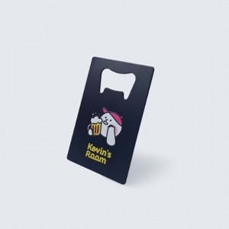

【상세/제작정보】

【인쇄/포장옵션】 | 풀칼라 / 포장불가능

【공급단가】 | 수량 | 200~ | 500~ | 1,000~ | 3,000~ | 5,000~
*VAT별도 | 단가 | 2,160원 | 2,120원 | 2,070원 | 2,030원 | 1,980원

【상품 URL】 | https://dev.easy1.co.kr:443/src/goods_detail.php?gdno=28075

